Закупка Иван Иванов
Фото | Наименование | Цена | Кол-во | Сумма
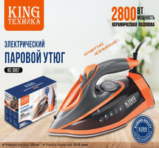 | KC-3057 | 1,400.00 | 3 | 4,200.00
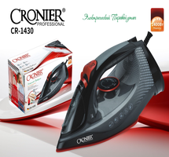 | CR-1430 | 1,200.00 | 2 | 2,400.00
Итого: 2 позиций |  |  | 5 | 6,600.00

